Upwork Statistics
Date | Apr 12 - Apr 18 | Apr 19 - Apr 25 | Apr 26 - May 2 | May 5 - May 11 | May 12 - May 18 | May 19 - May 25 | May 26 - June 1 | June 2 - June 8 | June 9 - June 15 | June 16 - June 22 | June 23 - June 29 | June 30 - July 7 | July 7 - July 13 | July 21 - July 27 | July 28 - Aug 3 | Aug 4 - Aug 11 | Aug 12 - aug 15 | 8 sep - 14 sep | 22 sep - 28 sep | Sep 29 - Oct 5 | Oct 6 - Oct 13 | Oct 20 - oct 26 | oct 27 - nov 8 | Nov 17 - Nov 25 | Dec 1 - Dec 7
Proposals | 11 | 5 | 20 | 13 | 19 | 15 | 11 | 4 | 3 | 6 | 18 | 22 | 13 | 19 | 18 | 12 | 19 | 14 | 16 | 20 | 23 | 20.527777778 | 21.211111111 | 21.894444444 | 20
Viewed | 4 | 1 | 8 | 10 | 6 | 9 | 7 | 1 | 1 | 2 | 8 | 10 | 9 | 15 | 13 | 4 | 3 | 5 | 3 | 9 | 12 | 6.0277777778 | 5.6111111111 | 5.1944444444 | 8
Interview | 1 | 1 | 4 | 5 | 4 | 3 | 3 | 0 | 1 | 1 | 5 | 5 | 2 | 9 | 5 | 2 | 0 | 0 | 1 | 4 | 5 | 2.0277777778 | 1.8111111111 | 1.5944444444 | 5
Hired | 0 | 0 | 1 | 1 | 1 | 0 | 1 | 2 | 0 | 1 | 0 | 0 | 0 | 0 | 1 | 0 | 0 | 0 | 0 | 0 | 2 | 0.83333333333 | 0.93333333333 | 1.0333333333 | 0
Declined by client | 0 | 0 | 2 | 0 | 0 | 0 | 0 | 0 | 0 | 0 | 0 | 0 | 0 | 0 | 0 |  | 1 | 0 | 0 | 0 | 0 | 0 | 0 | 0 | 0
Connects |  | -136 | -382 | -142 | -285 | -297 | -185 | -80 | -67 | -97 | -265 | -636 | -221 | -368 | -443 |  |  | -271 | -362 | -177 |  | -566 | -677 | -788 | 653
Back connects |  | 20 | 72 | 68 | 51 | 122 | 82 | 42 | 44 | 24 | 95 | 397 | 139 | 209 | 335 |  |  | 16 | 61 | 210 |  | 423.66666667 | 521.66666667 | 619.66666667 | 148
Summary |  | -116 | -310 | -74 | -234 | -175 | -103 | -38 | -23 | -73 | -170 | -239 | -82 | -159 | -108 | 0 | 0 | -255 | -301 | 33 | 0 | -74.972222222 | -70.588888889 | -66.205555556 | 505
Percent of view | 36.40% | 20.00% | 40.00% | 76.90% | 31.60% | 60.00% | 63.60% | 25.00% | 33.30% | 33.30% | 44.40% | 45.50% | 69.20% | 78.90% | 72.20% | 33.30% | 15.80% | 35.70% | 18.80% | 45.00% | 52.20% | 23.95% | 19.38% | 14.81% | 40%
Percent of interview | 9.10% | 20.00% | 20.00% | 38.50% | 21.10% | 20.00% | 27.30% | 0.00% | 33.30% | 16.70% | 27.80% | 22.70% | 15.40% | 47.40% | 27.80% | 16.70% | 0.00% | 0.00% | 6.30% | 20.00% | 21.70% | 7.53% | 5.59% | 3.64% | 25%

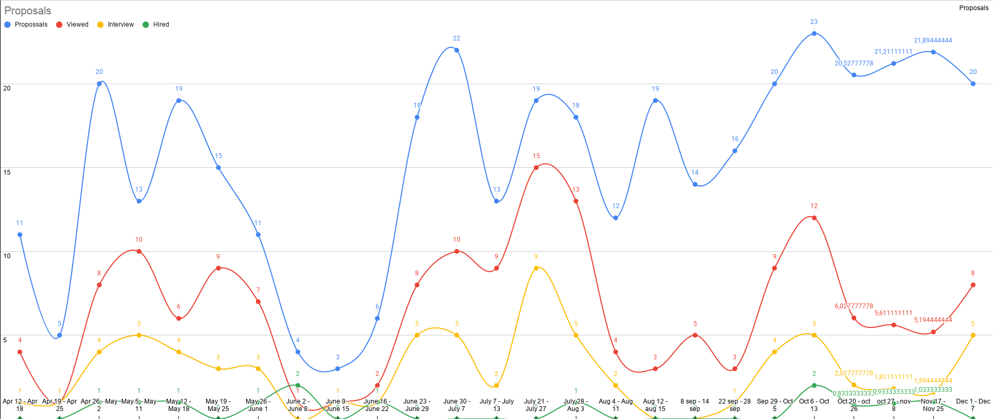

Date | 05.01 - 11.01
Proposals
Viewed
Interview
Hired
Hired a competitor
Declined by client
Connects
Back connects
Summary
Percent of view
Percent of interview

